pdf - Artikel
Productomschrijving
Het t-shirt Cure afvalverwerking is gebaseerd op de pasvorm van de VKR polo. Het t-shirt is voorzien van een ronde kraag en zonder drukknopen. Danzij de zeer goed ademende stof wat heeft de polo een fijn draagcomfort. Daarnaast is er gekozen voor elastische striping die wordt opgestikt. De kraag en mouwen zijn afgewerkt in contrast stof zodat er minder snel vuil zichtbaar is op deze plaatsen.
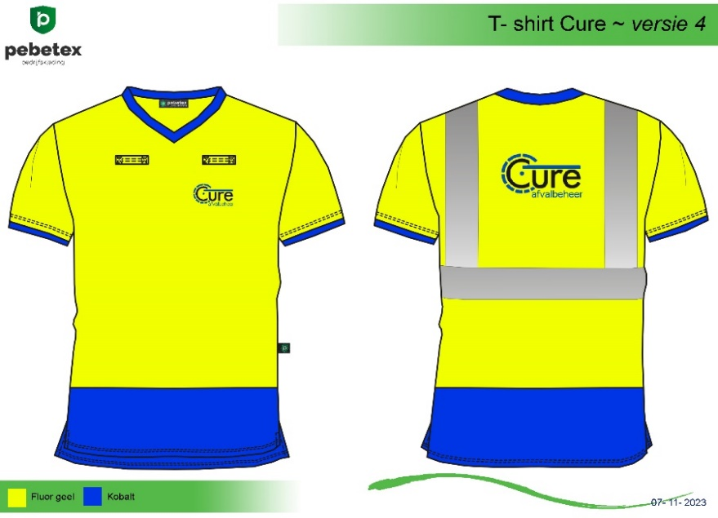

Maatvoering
XS - 7XL

Materiaal
BuitenStof : 100% Infinity polyester
Finis : De stof is uitgevoerd met een anti bacteriele finish.
Fournituren : Side Tag & geweven merklabel
Logo's : Voorzien van borst en rug logo, aangeleverd door klant.

Uitvoering
Pasvorm : VKR Polo
Normering : n.v.t.
Functie : T-shirt met stretch en anti bacteriele finish
Voorsluiting : n.v.t.
Reflectie : Industrieel wasbare striping met stretch
Zakken : Geen zakken
Mouwen : Afgewerkt in contraststof
Overig : 2 spreek sleutellussen

Hi-Vis werkkleding
Ademend
Kleurvast

